Scaldasalviette idraulici
 | ARTICOLO | PREZZO DI LISTINO | VERSIONE COMBINATA(CON BOX INTERRUTTORE) | MODULO AGGIUNTIVO (da aggiungere al prezzo lordo dello scaldasalviette)
 |  | €
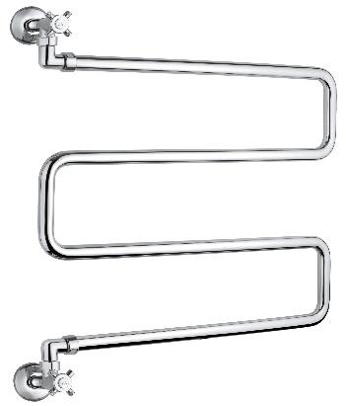 | 400/SP | 401.00 | NON DISPONIBLE | NON DISPONIBLE
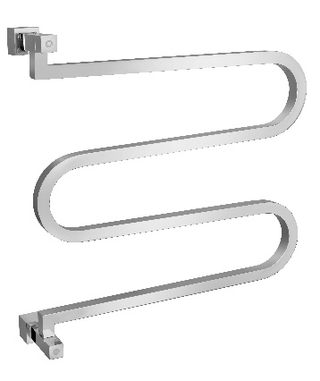 | 400/SQ | 1,216.00 | NON DISPONIBLE | NON DISPONIBLE
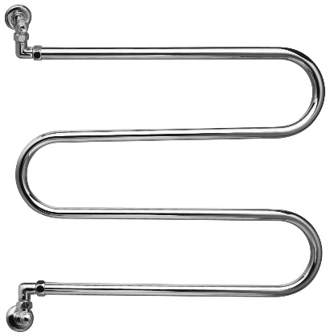 | 400 | 386.00 | NON DISPONIBLE | NON DISPONIBLE
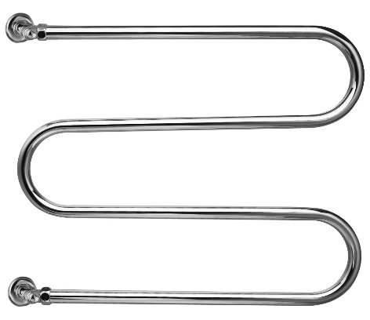 | 402 | 350.00 | NON DISPONIBLE | NON DISPONIBLE
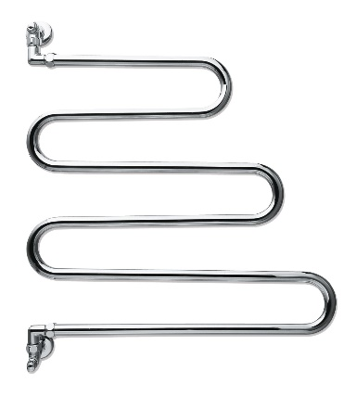 | 405 | 415.00 | NON DISPONIBLE | NON DISPONIBLE
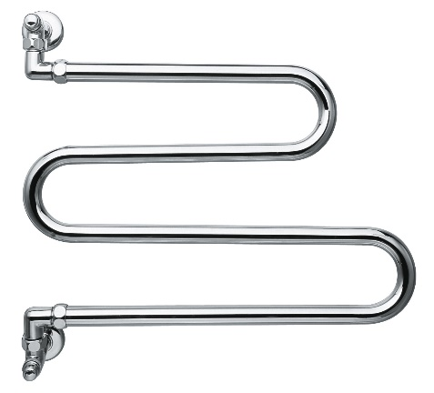 | 406 | 355.00 | NON DISPONIBLE | NON DISPONIBLE
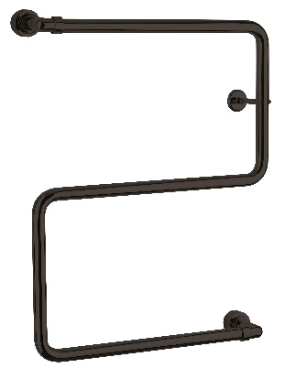 | 408 | 398.00 | NON DISPONIBLE | NON DISPONIBLE
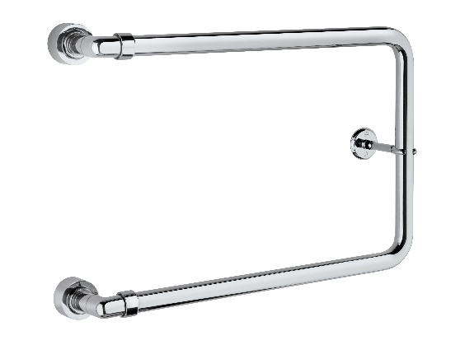 | 409 | 261.00 | NON DISPONIBLE | NON DISPONIBLE
 | 416/S | 544.00 | NON DISPONIBLE | NON DISPONIBLE
 | 416/L | 715.00 | NON DISPONIBLE | NON DISPONIBLE
 | 417 DX/SX | 1,116.00 | NON DISPONIBLE | NON DISPONIBLE
 | 432 | 697.00 | +387,00 | 67 mm: € 123,00 178 mm: € 140,00
 | 434 | 1,650.00 | +387,00 | 67 mm: € 123,00 178 mm: € 140,00
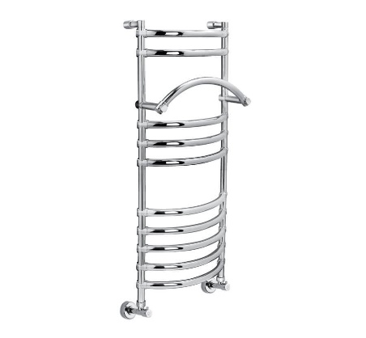 | 434/M | 1,792.00 | +387,00 | 67 mm: € 123,00 178 mm: € 140,00
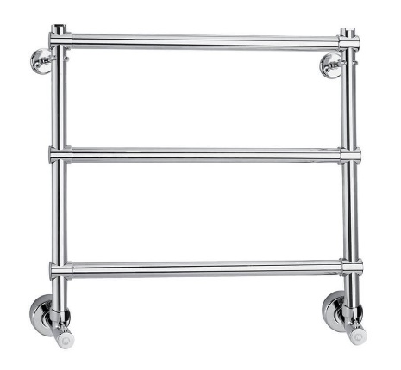 | 440 | 499.00 | +387,00 | 67 mm: € 107,00 178 mm: € 119,00
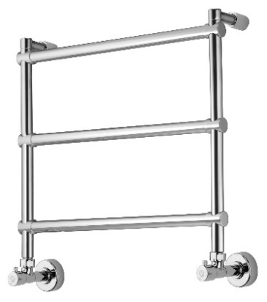 | 442/3 | 499.00 | +387,00 | 67 mm: € 107,00 178 mm: € 119,00
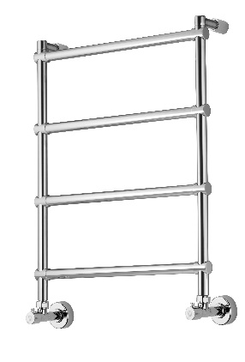 | 442 | 622.00 | +387,00 | 67 mm: € 107,00 178 mm: € 119,00
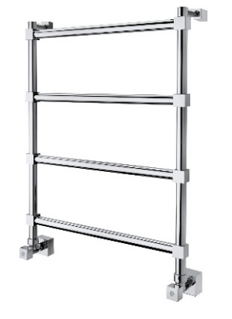 | 442 TQ | 959.00 | +387,00 | 67 mm: € 134,00 178 mm: € 182,00
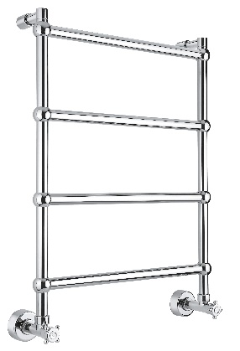 | 442 TS | 685.00 | +387,00 | 67 mm: € 123,00 178 mm: € 144,00
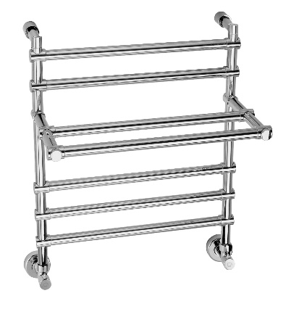 | 452 | 1,020.00 | +387,00 | 67 mm: € 107,00 178 mm: € 119,00
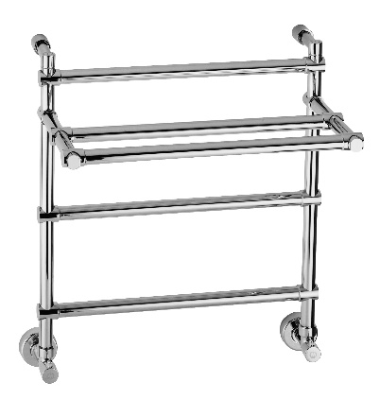 | 455 | 802.00 | +387,00 | 67 mm: € 107,00 178 mm: € 119,00
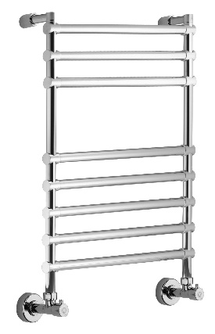 | 464/8 | 1,163.00 | +387,00 | 67 mm: € 107,00 178 mm: € 119,00
 | 464/11 | 1,471.00 | +387,00 | 67 mm: € 107,00 178 mm: € 119,00
 | 464/14 | 1,829.00 | +387,00 | 67 mm: € 107,00 178 mm: € 119,00
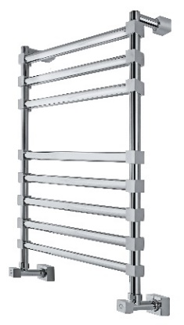 | 464/8 TQ | 1,559.00 | +387,00 | 67 mm: € 134,00 178 mm: € 182,00
 | 464/11 TQ | 1,860.00 | +387,00 | 67 mm: € 134,00 178 mm: € 182,00
 | 464/14 TQ | 2,276.00 | +387,00 | 67 mm: € 134,00 178 mm: € 182,00
 | 464/8 TS | 1,163.00 | +387,00 | 67 mm: € 123,00 178 mm: € 144,00
 | 464/11 TS | 1,471.00 | +387,00 | 67 mm: € 123,00 178 mm: € 144,00
 | 464/14 TS | 1,829.00 | +387,00 | 67 mm: € 123,00 178 mm: € 144,00
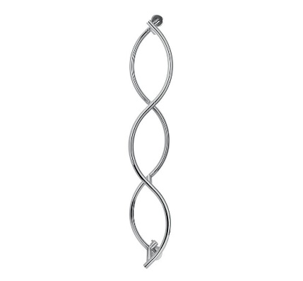 | 479/5 | 1,040.00 | NON DISPONIBLE | 230.00
 | 480/L | 1,464.00 | NON DISPONIBLE | '+ € 116,00
 | 480/XL | 1,850.00 | NON DISPONIBLE | + € 152,00
 | 480/XXL | 2,048.00 | NON DISPONIBLE | '+ € 185,00
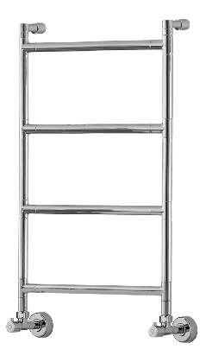 | 482/S | 620.00 | +387,00 | 100 mm: € 111,00 200 mm: € 117,00
 | 482/M | 711.00 | +387,00 | 100 mm: € 130,00 200 mm: € 136,00
 | 482/L | 834.00 | +387,00 | 100 mm: € 149,00 200 mm: € 160,00
 | 483/S | 1,503.00 | +387,00 | 100 mm: € 111,00 200 mm: € 117,00
 | 483/M | 1,681.00 | +387,00 | 100 mm: € 130,00 200 mm: € 136,00
 | 483/L | 1,900.00 | +387,00 | 100 mm: € 149,00 200 mm: € 160,00
 | 484/8/S | 1,086.00 | +387,00 | 100 mm: € 111,00 200 mm: € 117,00
 | 484/8/M | 1,183.00 | +387,00 | 100 mm: € 130,00 200 mm: € 136,00
 | 484/8/L | 1,398.00 | +387,00 | 100 mm: € 149,00 200 mm: € 160,00
 | 484/11/S | 1,475.00 | +387,00 | 100 mm: € 111,00 200 mm: € 117,00
 | 484/11/M | 1,638.00 | +387,00 | 100 mm: € 130,00 200 mm: € 136,00
 | 484/11/L | 1,918.00 | +387,00 | 100 mm: € 149,00 200 mm: € 160,00
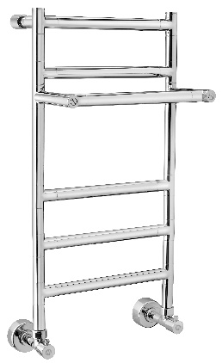 | 487/S | 835.00 | +387,00 | 100 mm: € 111,00 200 mm: € 117,00
 | 487/M | 972.00 | +387,00 | 100 mm: € 130,00 200 mm: € 136,00
 | 487/L | 1,150.00 | +387,00 | 100 mm: € 149,00 200 mm: € 160,00
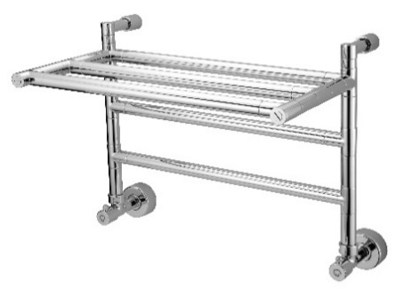 | 492/S | 730.00 | +387,00 | 100 mm: € 111,00 200 mm: € 117,00
 | 492/M | 835.00 | +387,00 | 100 mm: € 130,00 200 mm: € 136,00
 | 492/L | 982.00 | +387,00 | 100 mm: € 149,00 200 mm: € 160,00
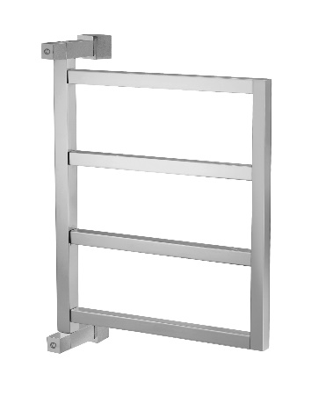 | 700 | 1,092.00 | NON DISPONIBLE | NON DISPONIBLE
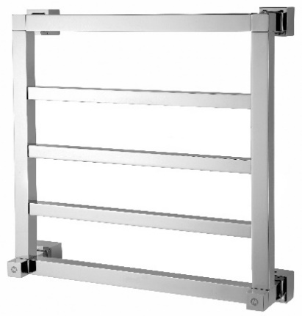 | 710/3 | 1,180.00 | DISPONIBILE SU RICHIESTA | NON DISPONIBLE
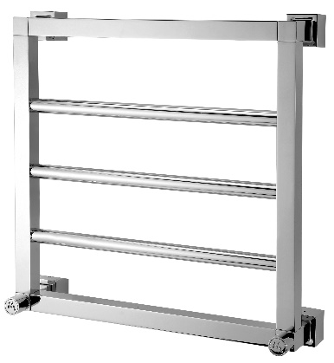 | 711/3 | 1,062.00 | DISPONIBILE SU RICHIESTA | NON DISPONIBLE
 | 716/S | 898.00 | NON DISPONIBLE | NON DISPONIBLE
 | 716/L | 1,118.00 | NON DISPONIBLE | NON DISPONIBLE
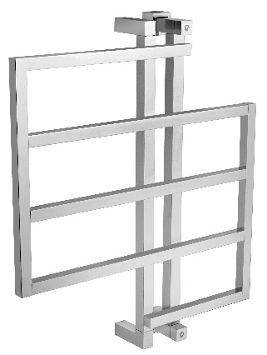 | 720 | 1,997.00 | +230,00 | NON DISPONIBLE
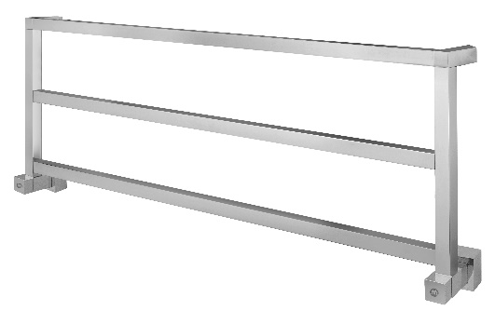 | 730/3 | 1,331.00 | NON DISPONIBLE | NON DISPONIBLE
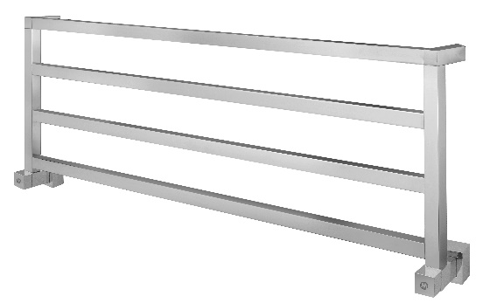 | 730/4 | 1,529.00 | NON DISPONIBLE | NON DISPONIBLE
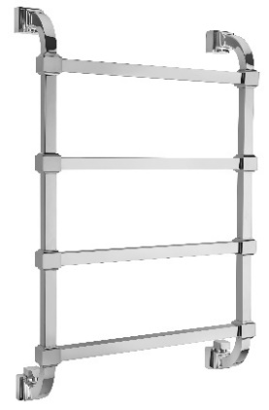 | 732 | 1,887.00 | +508,00 | 190 mm ' +€ 361,00
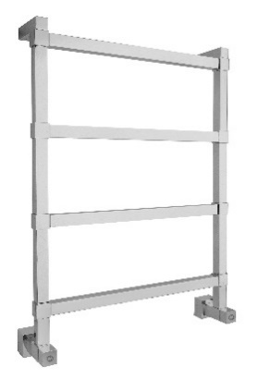 | 742 | 1,402.00 | +555,00 | + € 281,00
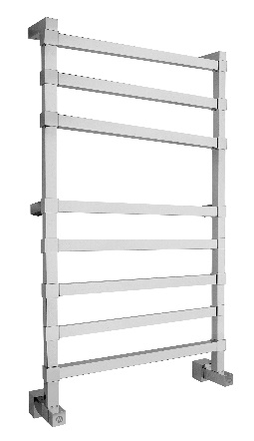 | 764 | 2,472.00 | +555,00 | 87 mm + € 261,00 180 mm + € 281,00
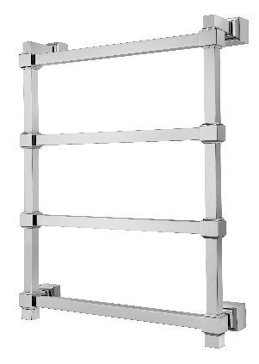 | 772 | 1,657.00 | NON DISPONIBLE | 190 mm + € 361,00
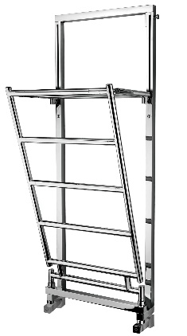 | 783 | 2,405.00 | NON DISPONIBLE | NON DISPONIBLE
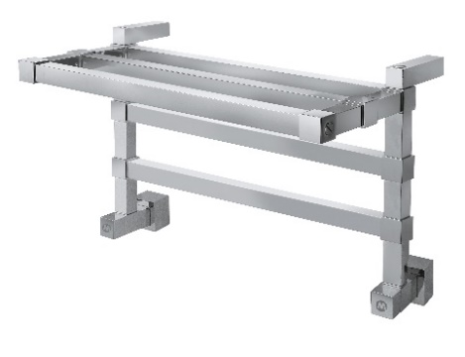 | 792 | 1,518.00 | +555,00 | 87 mm + € 261,00 180 mm + € 281,00
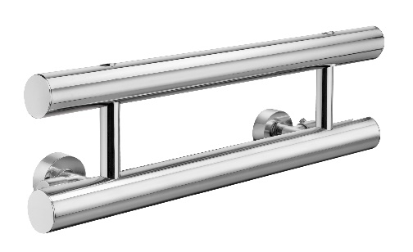 | 1-442/2/M | 1,032.00 | NON DISPONIBLE | + € 304,00
 | 1-442/2/L | 1,195.00 | NON DISPONIBLE | + € 352,00
 | 1-442/2/XL | 1,232.00 | NON DISPONIBLE | + € 436,00
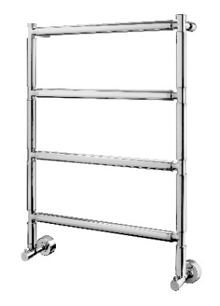 | 2-442 | 795.00 | +387,00 | + € 133,00
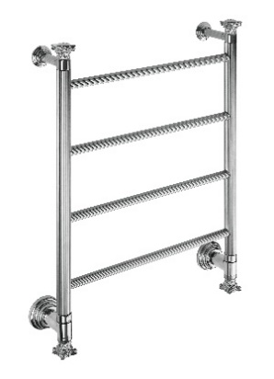 | 2-442/J | 1,367.00 | NON DISPONIBLE | NON DISPONIBILE
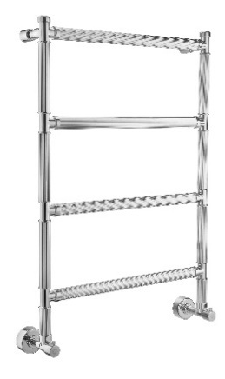 | 2-442/R | 902.00 | +387,00 | + € 156,00
 | 2-942/J | 2,052.00 | NON DISPONIBLE | NON DISPONIBLE
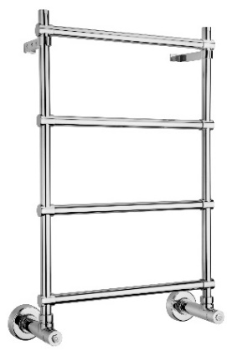 | 3-442/S | 418.00 | NON DISPONIBLE | + € 95,00
 | 3-442/M | 438.00 | NON DISPONIBLE | + € 95,00
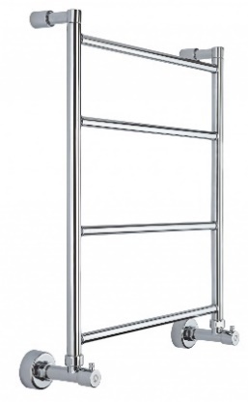 | 3-482 | 464.00 | NON DISPONIBLE | NON DISPONIBLE
 | 3-484 | 795.00 | NON DISPONIBLE | NON DISPONIBLE
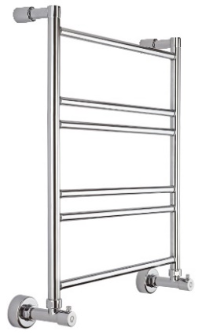 | 3-486 | 550.00 | NON DISPONIBLE | NON DISPONIBLE
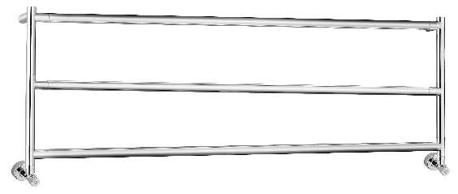 | 4-430/3 | 1,145.00 | +281,00 | + € 233,00
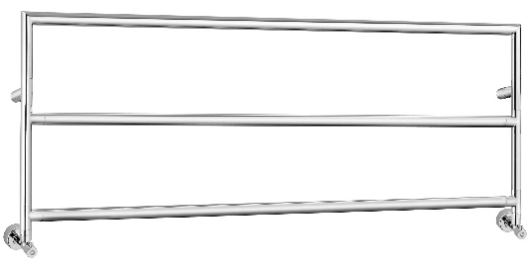 | 4-430/3/AQ | 1,123.00 | +281,00 | + € 233,00
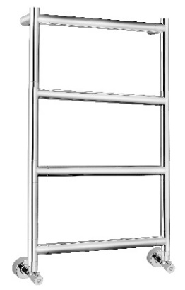 | 4-482 | 1,015.00 | +281,00 | + € 199,00
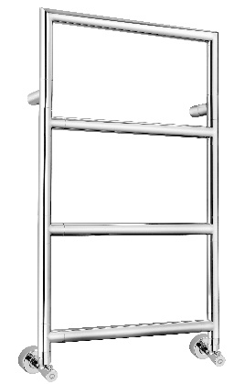 | 4-482/AQ | 1,000.00 | +281,00 | + € 199,00
 | 4-484/8 | 1,559.00 | +281,00 | 132 mm + € 157,00 232 mm + € 165,00
 | 4-484/11 | 2,000.00 | +281,00 | 132 mm + € 157,00 232 mm + € 165,00
 | 7-464/16 | 569.00 | NON DISPONIBLE | NON DISPONIBLE
 | 7-464/23 | 623.00 | NON DISPONIBLE | NON DISPONIBLE
 | 7-464/29 | 678.00 | NON DISPONIBLE | NON DISPONIBLE
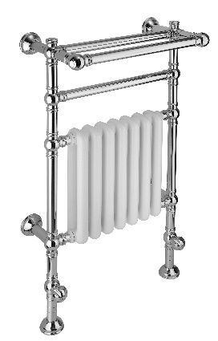 | 9-204 | 2,556.00 | +484,00 | 150 mm + € 245,00 250 mm + € 268,00
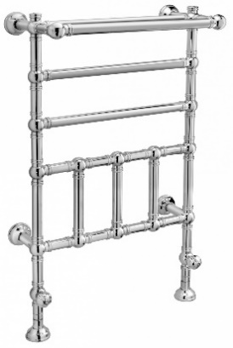 | 9-300 | 2,528.00 | +484,00 | 150 mm + € 245,00 250 mm + € 268,00
 | 9-416/S | 613.00 | NON DISPONIBLE
 | 9-416/L | 791.00 | NON DISPONIBLE
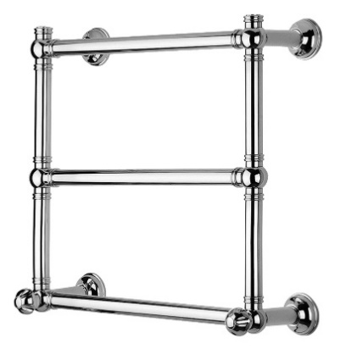 | 9-442/3 | 1,262.00 | +484,00 | 150 mm + € 245,00 250 mm + € 268,00
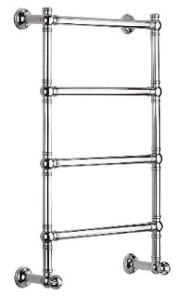 | 9-442 | 1,527.00 | +484,00 | 150 mm + € 245,00 250 mm + € 268,00
 | 9-442/C | 1,808.00 | +484,00 | 150 mm + € 245,00 250 mm + € 268,00
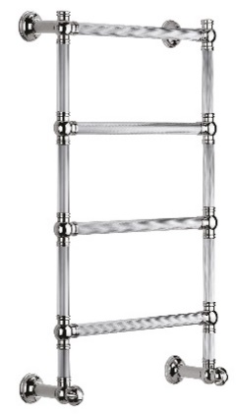 | 9-442/R | 1,608.00 | +484,00 | 150 mm + € 245,00 250 mm + € 268,00
 | 9-455 | 2,113.00 | NON DISPONIBLE | NON DISPONIBLE
 | 9-464 | 1,749.00 | +484,00 | 150 mm + € 245,00 250 mm + € 268,00
 | 9-484 | 2,528.00 | +484,00 | SU RICHIESTA
 | 9-492 | 1,136.00 | +484,00 | 150 mm + € 245,00 250 mm + € 268,00

Scaldasalviette elettrici
 | ARTICOLO | PREZZO DI LISTINO (collegamento con tasto on/off) | VERSIONE CON CAVO E SPINA
 |  | € | 
 | 500/SP | 586.00 | -112.00 €
 | 500/SQ | 1,451.00 | -139.00 €
 | 500 | 555.00 | -112.00 €
 | 510 | 530.00 | -112.00 €
 | 512/3 | 752.00 | PREZZO INVARIATO
 | 512/3/F | 752.00 | PREZZO INVARIATO
 | 512 | 859.00 | PREZZO INVARIATO
 | 512/F | 859.00 | PREZZO INVARIATO
 | 512/TQ | 1,022.00 | PREZZO INVARIATO
 | 512/TS | 939.00 | PREZZO INVARIATO
 | 514/8 | 1,484.00 | PREZZO INVARIATO
 | 514/11 | 1,775.00 | PREZZO INVARIATO
 | 514/14 | 2,115.00 | PREZZO INVARIATO
 | 514/8/TQ | 1,582.00 | PREZZO INVARIATO
 | 514/11/TQ | 1,922.00 | PREZZO INVARIATO
 | 514/14/TQ | 2,318.00 | PREZZO INVARIATO
 | 514/8/TS | 1,484.00 | PREZZO INVARIATO
 | 514/11/TS | 1,775.00 | PREZZO INVARIATO
 | 514/14/TS | 2,115.00 | PREZZO INVARIATO
 | 516 | 497.00 | NON DISPONIBLE
 | 517 | 945.00 | PREZZO INVARIATO
 | 521 | 248.00 | NON DISPONIBLE
 | 521/G | 303.00 | NON DISPONIBLE
 | 522 | 1,299.00 | PREZZO INVARIATO
 | 524 | 1,059.00 | PREZZO INVARIATO
 | 523 | 838.00 | PREZZO INVARIATO
 | 525 | 1,777.00 | PREZZO INVARIATO
 | 540/S | 706.00 | PREZZO INVARIATO (CON FORO PASSACAVO)
 | 556 | NON DISPONIBILE | 770.00
 | 572/S | 792.00 | PREZZO INVARIATO
 | 572/M | 917.00 | PREZZO INVARIATO
 | 572/L | 1,033.00 | PREZZO INVARIATO
 | 573/S | 1,596.00 | PREZZO INVARIATO
 | 573/M | 1,760.00 | PREZZO INVARIATO
 | 573/L | 1,955.00 | PREZZO INVARIATO
 | 574/8/S | 1,198.00 | PREZZO INVARIATO
 | 574/8/M | 1,373.00 | PREZZO INVARIATO
 | 574/8/L | 1,586.00 | PREZZO INVARIATO
 | 574/11/S | 1,597.00 | PREZZO INVARIATO
 | 574/11/M | 1,822.00 | PREZZO INVARIATO
 | 574/11/L | 2,098.00 | PREZZO INVARIATO
 | 577/S | 1,003.00 | PREZZO INVARIATO
 | 577/M | 1,150.00 | PREZZO INVARIATO
 | 577/L | 1,317.00 | PREZZO INVARIATO
 | 579/S | 895.00 | PREZZO INVARIATO
 | 579/M | 1,034.00 | PREZZO INVARIATO
 | 579/L | 1,169.00 | PREZZO INVARIATO
 | 580/L | 1,862.00 | PREZZO INVARIATO
 | 580/XL | 2,288.00 | PREZZO INVARIATO
 | 610 | NON DISPONIBILE | 429.00
 | 616/S | 423.00 | -112.00 €
 | 616/L | 561.00 | -112.00 €
 | 616/X/S | 539.00 | -112.00 €
 | 616/X/L | 767.00 | -112.00 €
 | 621 | 277.00 | NON DISPONIBLE
 | 621/G | 342.00 | NON DISPONIBLE
 | 622 | 1,785.00 | NON DISPONIBLE
 | 631 | 2,635.00 | NON DISPONIBLE
 | 666/S | 579.00 | -112.00 €
 | 666/L | 868.00 | -112.00 €
 | 671 | 1,314.00 | NON DISPONIBLE
 | 681 | 387.00 | NON DISPONIBLE
 | 682 | 377.00 | NON DISPONIBLE
 | 686/S | 478.00 | NON DISPONIBLE
 | 686/L | 743.00 | NON DISPONIBLE
 | 800 | 1,361.00 | -139.00 €
 | 810/3 | 1,455.00 | PREZZO INVARIATO
 | 811/3 | 1,348.00 | PREZZO INVARIATO
 | 830/3 | 1,632.00 | PREZZO INVARIATO
 | 832 | 2,190.00 | -124.00 €
 | 842 | 1,672.00 | -124.00 €
 | 864 | 2,720.00 | -124.00 €
 | 872 | 1,964.00 | -124.00 €
 | 883 | 2,190.00 | -124.00 €
 | 892 | 1,829.00 | -124.00 €
 | 1-542/2/M | 1,120.00 | NON DISPONIBLE
 | 1-542/2/L | 1,193.00 | NON DISPONIBLE
 | 1-542/2/XL | 1,340.00 | NON DISPONIBLE
 | 2-542 | 898.00 | -124.00 €
 | 2-542/R | 1,007.00 | -124.00 €
 | 2-564 | 1,663.00 | -124.00 €
 | 2-592/J | 2,350.00 | PREZZO INVARIATO (CON FORO PASSACAVO)
 | 3-582 | 655.00 | -116.00 €
 | 3-584 | 969.00 | -116.00 €
 | 3-586 | 738.00 | -116.00 €
 | 5-530/3 | 1,140.00 | PREZZO INVARIATO
 | 5-530/3/AQ | 1,042.00 | PREZZO INVARIATO
 | 5-582 | 1,021.00 | PREZZO INVARIATO
 | 5-582/AQ | 1,011.00 | PREZZO INVARIATO
 | 5-584/8 | 1,587.00 | PREZZO INVARIATO
 | 5-584/11 | 2,033.00 | PREZZO INVARIATO
 | 8-564/16 | 547.00 | + € 120
 | 8-564/23 | 599.00 | + € 120
 | 8-564/29 | 651.00 | + € 120
 | 9-100 | 2,799.00 | PREZZO INVARIATO
 | 9-104 | 2,702.00 | PREZZO INVARIATO
 | 9-184 | 2,799.00 | PREZZO INVARIATO
 | 9-512 | 1,822.00 | PREZZO INVARIATO
 | 9-512/C | 2,149.00 | PREZZO INVARIATO
 | 9-512/R | 1,913.00 | PREZZO INVARIATO
 | 9-514 | 2,034.00 | PREZZO INVARIATO
 | 9-522 | 1,319.00 | PREZZO INVARIATO
 | 9-555 | NON DISPONIBILE | 2,201.00
 | 9-616/S | 608.00 | PREZZO INVARIATO
 | 9-616/L | 873.00 | PREZZO INVARIATO
 | 9-621 | 344.00 | NON DISPONIBLE
 | 9-631 | 3,566.00 | NON DISPONIBLE

Corner
CORNER
 | DIMENSIONI (mm) | IDRAULICO (VALVOLE ESCLUSE) | ELETTRICO (RESISTENZA ESCLUSA)
 | 1600x400 (ESTERNO) | € 2,095.00 | € 2,135.00
  | 1600x400 (INTERNO) | € 1,999.00 | 2,039.00 €

T'onda
T'ONDA
 | DIMENSIONI (mm) | IDRAULICO(VALVOLE ESCLUSE) | ELETTRICO (resistenza esclusa)
 |  | PREZZO € | PREZZO €
 | 600X224 | € 381.00 | € 421.00
 | 600X424 | € 653.00 | € 693.00
 | 600X624 | € 921.00 | € 961.00
 | 600X824 | € 1,190.00 | n.d.
 | 600X1024 | € 1,456.00 | n.d.
 | 600X1224 | € 1,745.00 | n.d.
 | 600X1424 | € 2,018.00 | n.d.
 | 600X1624 | € 2,231.00 | n.d.
 | 600x1824 | € 2,562.00 | n.d.
 | 600x2024 | € 2,837.00 | n.d.

 | 800X224 | € 434.00 | € 474.00
 | 800X424 | € 750.00 | € 780.00
 | 800X624 | € 1,068.00 | € 1,098.00
 | 800X824 | € 1,387.00 | € 1,417.00
 | 800X1024 | € 1,705.00 | n.d.
 | 800X1224 | € 2,043.00 | n.d.
 | 800X1424 | € 2,365.00 | n.d.
 | 800X1624 | € 2,686.00 | n.d.
 | 800x1824 | € 3,008.00 | n.d.
 | 800x2024 | € 3,330.00 | n.d.

 | 1000X224 | € 479.00 | € 509.00
 | 1000X424 | € 790.00 | € 830.00
 | 1000X624 | € 1,105.00 | € 1,135.00
 | 1000X824 | € 1,450.00 | € 1,480.00
 | 1000X1024 | € 1,741.00 | € 1,771.00
 | 1000X1224 | € 2,036.00 | € 2,066.00
 | 1000X1424 | € 2,301.00 | € 2,331.00
 | 1000X1624 | € 2,622.00 | € 2,652.00

 | 1200X224 | € 531.00 | € 561.00
 | 1200X424 | € 948.00 | € 978.00
 | 1200X624 | € 1,366.00 | € 1,396.00
 | 1200X824 | € 1,783.00 | € 1,813.00
 | 1200X1024 | € 2,202.00 | € 2,232.00
 | 1200X1224 | € 2,637.00 | n.d.
 | 1200X1424 | € 3,059.00 | n.d.

 | 1400X224 | € 581.00 | € 611.00
 | 1400X424 | € 1,047.00 | € 1,077.00
 | 1400X624 | € 1,513.00 | € 1,543.00
 | 1400X824 | € 1,983.00 | € 2,013.00
 | 1400X1024 | € 2,447.00 | n.d.

 | 1600X224 | € 630.00 | € 660.00
 | 1600X424 | € 1,146.00 | € 1,176.00
 | 1600X624 | € 1,664.00 | € 1,694.00
 | 1600X824 | € 2,181.00 | € 2,211.00
 | 1600X1024 | € 2,694.00 | n.d.

 | 1800X224 | € 681.00 | € 711.00
 | 1800X424 | € 1,246.00 | € 1,276.00
 | 1800X624 | € 1,811.00 | € 1,841.00
 | 1800X824 | € 2,376.00 | n.d.
 | 1800X1024 | € 2,945.00 | n.d.

 | 2000X224 | € 730.00 | € 760.00
 | 2000X424 | € 1,345.00 | € 1,375.00
 | 2000X624 | € 1,959.00 | € 1,989.00
 | 2000X824 | € 2,574.00 | € 2,604.00
 | 2000X1024 | € 3,190.00 | n.d.

Riflessi silver
RIFLESSI SILVER
 | DIMENSIONI (mm) | IDRAULICO (VALVOLE ESCLUSE) | ELETTRICO (RESISTENZA ESCLUSA)
 |  | PREZZO € | PREZZO €
 | 600X400 | € 907.00 | € 937.00
 | 600X600 | € 1,246.00 | € 1,276.00
 | 600X800 | € 1,598.00 | n.d.
 | 600X1000 | € 1,949.00 | n.d.
 | 600X1200 | € 2,320.00 | n.d.
 | 600X1400 | € 2,676.00 | n.d.
 | 600X1600 | € 3,023.00 | n.d.

 | 800X400 | € 1,060.00 | € 1,090.00
 | 800X600 | € 1,473.00 | € 1,503.00
 | 800X800 | € 1,898.00 | € 1,928.00
 | 800X1000 | € 2,322.00 | n.d.
 | 800X1200 | € 2,774.00 | n.d.
 | 800X1400 | € 3,202.00 | n.d.
 | 800X1600 | € 3,633.00 | n.d.

 | 1000x400 | € 1,214.00 | € 1,244.00
 | 1000x600 | € 1,716.00 | € 1,746.00
 | 1000x800 | € 2,221.00 | € 2,251.00
 | 1000x1000 | € 2,718.00 | n.d.
 | 1000x1200 | € 3,248.00 | n.d.
 | 1000x1400 | € 3,752.00 | n.d.
 | 1000x1600 | € 4,258.00 | n.d.

 | 1200x200 | € 791.00 | € 821.00
 | 1200x400 | € 1,365.00 | € 1,395.00
 | 1200x600 | € 1,941.00 | € 1,971.00
 | 1200x800 | € 2,519.00 | € 2,549.00
 | 1200x1000 | € 3,093.00 | n.d.

 | 1400x200 | € 867.00 | € 897.00
 | 1400x400 | € 1,524.00 | € 1,554.00
 | 1400x600 | € 2,180.00 | € 2,210.00
 | 1400x800 | € 2,829.00 | € 2,859.00
 | 1400x1000 | € 3,485.00 | n.d.

 | 1600x200 | € 941.00 | € 971.00
 | 1600x400 | € 1,677.00 | € 1,707.00
 | 1600x600 | € 2,409.00 | € 2,439.00
 | 1600x800 | € 3,142.00 | n.d.
 | 1600x1000 | € 3,865.00 | n.d.

 | 1800x200 | € 1,212.00 | € 1,242.00
 | 1800x400 | € 1,829.00 | € 1,859.00
 | 1800x600 | € 2,638.00 | € 2,668.00
 | 1800x800 | € 3,447.00 | n.d.
 | 1800x1000 | € 4,257.00 | n.d.

 | 2000x200 | € 1,552.00 | € 1,582.00
 | 2000x400 | € 1,976.00 | € 2,006.00
 | 2000x600 | € 2,855.00 | € 2,885.00
 | 2000x800 | € 3,730.00 | n.d.
 | 2000x1000 | € 4,619.00 | n.d.

RIflessi gold
RIFLESSI GOLD
 | DIMENSIONI (mm) | IDRAULICO (VALVOLE ESCLUSE) | ELETTRICO (RESISTENZA ESCLUSA)
 |  | PREZZO € | PREZZO €
 | 600X400 | € 1,031.00 | € 1,061.00
 | 600X600 | € 1,417.00 | € 1,447.00
 | 600X800 | € 1,814.00 | n.d.
 | 600X1000 | € 2,214.00 | n.d.
 | 600X1200 | € 2,637.00 | n.d.
 | 600X1400 | € 3,041.00 | n.d.
 | 600X1600 | € 3,436.00 | n.d.

 | 800X400 | € 1,203.00 | € 1,233.00
 | 800X600 | € 1,675.00 | € 1,705.00
 | 800X800 | € 2,156.00 | € 2,186.00
 | 800X1000 | € 2,721.00 | n.d.
 | 800X1200 | € 3,154.00 | n.d.
 | 800X1400 | € 3,639.00 | n.d.
 | 800X1600 | € 4,125.00 | n.d.

 | 1000x400 | € 1,381.00 | € 1,411.00
 | 1000x600 | € 1,951.00 | € 1,981.00
 | 1000x800 | € 2,522.00 | € 2,552.00
 | 1000x1000 | € 3,089.00 | n.d.
 | 1000x1200 | € 3,692.00 | n.d.
 | 1000x1400 | € 4,261.00 | n.d.
 | 1000x1600 | € 4,839.00 | n.d.

 | 1200x200 | € 897.00 | € 927.00
 | 1200x400 | € 1,553.00 | € 1,583.00
 | 1200x600 | € 2,208.00 | € 2,238.00
 | 1200x800 | € 2,864.00 | € 2,894.00
 | 1200x1000 | € 3,518.00 | n.d.

 | 1400x200 | € 985.00 | € 1,015.00
 | 1400x400 | € 1,731.00 | € 1,761.00
 | 1400x600 | € 2,477.00 | € 2,507.00
 | 1400x800 | € 3,215.00 | € 3,245.00
 | 1400x1000 | € 3,960.00 | n.d.

 | 1600x200 | € 1,081.00 | € 111.00
 | 1600x400 | € 1,907.00 | € 1,937.00
 | 1600x600 | € 2,734.00 | € 2,764.00
 | 1600x800 | € 3,571.00 | n.d.
 | 1600x1000 | € 4,394.00 | n.d.

 | 1800x200 | € 1,168.00 | € 1,198.00
 | 1800x400 | € 2,078.00 | € 2,108.00
 | 1800x600 | € 3,001.00 | € 3,031.00
 | 1800x800 | € 3,919.00 | n.d.
 | 1800x1000 | € 4,836.00 | n.d.

 | 2000x200 | € 1,244.00 | € 1,274.00
 | 2000x400 | € 2,246.00 | € 2,276.00
 | 2000x600 | € 3,244.00 | € 3,274.00
 | 2000x800 | € 4,241.00 | n.d.
 | 2000x1000 | € 5,247.00 | n.d.

Riflessi black
RIFLESSI BLACK
 | DIMENSIONI (mm) | IDRAULICO (VALVOLE ESCLUSE) | ELETTRICO (RESISTENZA ESCLUSA)
 |  | PREZZO € | PREZZO €
 | 600X400 | € 824.00 | € 854.00
 | 600X600 | € 1,134.00 | € 1,164.00
 | 600X800 | € 1,453.00 | n.d.
 | 600X1000 | € 1,772.00 | n.d.
 | 600X1200 | € 2,106.00 | n.d.
 | 600X1400 | € 2,434.00 | n.d.
 | 600X1600 | € 2,749.00 | n.d.

 | 800X400 | € 963.00 | € 993.00
 | 800X600 | € 1,339.00 | € 1,369.00
 | 800X800 | € 1,807.00 | € 1,837.00
 | 800X1000 | € 2,109.00 | n.d.
 | 800X1200 | € 2,521.00 | n.d.
 | 800X1400 | € 2,914.00 | n.d.
 | 800X1600 | € 3,300.00 | n.d.

 | 1000x400 | € 1,104.00 | € 1,134.00
 | 1000x600 | € 1,560.00 | € 1,590.00
 | 1000x800 | € 2,019.00 | € 2,049.00
 | 1000x1000 | € 2,472.00 | n.d.
 | 1000x1200 | € 2,953.00 | n.d.
 | 1000x1400 | € 3,409.00 | n.d.
 | 1000x1600 | € 3,871.00 | n.d.

 | 1200x200 | € 717.00 | € 747.00
 | 1200x400 | € 1,243.00 | € 1,273.00
 | 1200x600 | € 1,766.00 | € 1,796.00
 | 1200x800 | € 2,290.00 | € 2,320.00
 | 1200x1000 | € 2,813.00 | n.d.

 | 1400x200 | € 790.00 | € 820.00
 | 1400x400 | € 1,385.00 | € 1,415.00
 | 1400x600 | € 1,982.00 | € 2,012.00
 | 1400x800 | € 2,571.00 | € 2,601.00
 | 1400x1000 | € 3,168.00 | n.d.

 | 1600x200 | € 856.00 | € 886.00
 | 1600x400 | € 1,526.00 | € 1,556.00
 | 1600x600 | € 2,188.00 | € 2,218.00
 | 1600x800 | € 2,858.00 | n.d.
 | 1600x1000 | € 3,515.00 | n.d.

 | 1800x200 | € 932.00 | € 962.00
 | 1800x400 | € 1,664.00 | € 1,694.00
 | 1800x600 | € 2,398.00 | € 2,428.00
 | 1800x800 | € 3,133.00 | n.d.
 | 1800x1000 | € 3,869.00 | n.d.

 | 2000x200 | € 994.00 | € 1,024.00
 | 2000x400 | € 1,798.00 | € 1,828.00
 | 2000x600 | € 2,596.00 | € 2,626.00
 | 2000x800 | € 3,391.00 | n.d.
 | 2000x1000 | € 4,200.00 | n.d.

Fil a Fil Onda
FIL A FIL ONDA
 | DIMENSIONI (mm) | IDRAULICO (VALVOLE ESCLUSE) | ELETTRICO (RESISTENZA ESCLUSA)
 | 1200x200 | € 768.00 | € 798.00
 | 1200x400 | € 1,358.00 | € 1,388.00
 | 1200x600 | € 1,948.00 | € 1,978.00
 | 1200x800 | € 2,539.00 | € 2,569.00
 | 1200x1000 | € 3,118.00 | n.d.

 | 1400x200 | € 845.00 | € 875.00
 | 1400x400 | € 1,509.00 | € 1,539.00
 | 1400x600 | € 2,178.00 | € 2,208.00
 | 1400x800 | € 2,840.00 | € 2,870.00
 | 1400x1000 | € 3,505.00 | n.d.

 | 1600x200 | € 916.00 | € 946.00
 | 1600x400 | € 1,663.00 | € 1,693.00
 | 1600x600 | € 2,403.00 | € 2,433.00
 | 1600x800 | € 3,146.00 | n.d.
 | 1600x1000 | € 3,887.00 | n.d.

 | 1800x200 | € 995.00 | € 1,025.00
 | 1800x400 | € 1,813.00 | € 1,843.00
 | 1800x600 | € 2,631.00 | € 2,661.00
 | 1800x800 | € 3,448.00 | n.d.
 | 1800x1000 | € 4,265.00 | n.d.

 | 2000x200 | € 1,071.00 | € 1,101.00
 | 2000x400 | € 1,966.00 | € 1,996.00
 | 2000x600 | € 2,858.00 | € 2,888.00
 | 2000x800 | € 3,752.00 | n.d.
 | 2000x1000 | € 4,645.00 | n.d.

Fil a Fil Quadra
FIL A FIL QUADRA
 | DIMENSIONI (mm) | IDRAULICO (VALVOLE ESCLUSE) | ELETTRICO (RESISTENZA ESCLUSA)
 | 1200x200 | € 779.00 | € 809.00
 | 1200x400 | € 1,383.00 | € 1,413.00
 | 1200x600 | € 1,984.00 | € 2,014.00
 | 1200x800 | € 2,586.00 | € 2,616.00
 | 1200x1000 | € 3,187.00 | n.d.

 | 1400x200 | € 856.00 | € 886.00
 | 1400x400 | € 1,536.00 | € 1,566.00
 | 1400x600 | € 2,214.00 | € 2,244.00
 | 1400x800 | € 2,893.00 | € 2,923.00
 | 1400x1000 | € 3,570.00 | n.d.

 | 1600x200 | € 936.00 | € 966.00
 | 1600x400 | € 1,587.00 | € 1,617.00
 | 1600x600 | € 2,448.00 | € 2,478.00
 | 1600x800 | € 3,206.00 | n.d.
 | 1600x1000 | € 3,962.00 | n.d.

 | 1800x200 | € 1,012.00 | € 1,042.00
 | 1800x400 | € 1,847.00 | € 1,877.00
 | 1800x600 | € 2,681.00 | € 2,711.00
 | 1800x800 | € 3,515.00 | n.d.
 | 1800x1000 | € 4,349.00 | n.d.

 | 2000x200 | € 1,090.00 | € 1,120.00
 | 2000x400 | € 1,999.00 | € 2,029.00
 | 2000x600 | € 2,914.00 | € 2,944.00
 | 2000x800 | € 3,930.00 | n.d.
 | 2000x1000 | € 4,735.00 | n.d.

Fil a Fil Piana
FIL A FIL PIANA
 | DIMENSIONI (mm) | IDRAULICO (VALVOLE ESCLUSE) | ELETTRICO (RESISTENZA ESCLUSA)
 | 1200x200 | € 728.00 | € 758.00
 | 1200x400 | € 1,793.00 | € 1,823.00
 | 1200x600 | € 1,898.00 | € 1,928.00
 | 1200x800 | € 2,329.00 | € 2,359.00
 | 1200x1000 | € 2,864.00 | n.d.

 | 1400x200 | € 794.00 | € 824.00
 | 1400x400 | € 1,393.00 | € 1,423.00
 | 1400x600 | € 1,995.00 | € 2,025.00
 | 1400x800 | € 2,596.00 | € 2,626.00
 | 1400x1000 | € 3,196.00 | n.d.

 | 1600x200 | € 859.00 | € 889.00
 | 1600x400 | € 1,528.00 | € 1,558.00
 | 1600x600 | € 2,196.00 | € 2,226.00
 | 1600x800 | € 2,866.00 | n.d.
 | 1600x1000 | € 3,533.00 | n.d.

 | 1800x200 | € 927.00 | € 957.00
 | 1800x400 | € 1,664.00 | € 1,694.00
 | 1800x600 | € 2,396.00 | € 2,426.00
 | 1800x800 | € 3,132.00 | n.d.
 | 1800x1000 | € 3,867.00 | n.d.

 | 2000x200 | € 992.00 | € 1,022.00
 | 2000x400 | € 1,795.00 | € 1,825.00
 | 2000x600 | € 2,597.00 | € 2,627.00
 | 2000x800 | € 3,398.00 | n.d.
 | 2000x1000 | € 4,200.00 | n.d.

Linee
LINEE
 | DIMENSIONI (mm) | IDRAULICO (VALVOLE ESCLUSE) | ELETTRICO (RESISTENZA ESCLUSA)
 | 1200x200 | € 518.00 | € 548.00
 | 1200x300 | € 707.00 | € 737.00
 | 1200x400 | € 896.00 | € 926.00
 | 1200x500 | € 1,068.00 | € 1,098.00
 | 1200x600 | € 1,296.00 | € 1,326.00
 | 1200x700 | € 1,468.00 | € 1,498.00
 | 1200x800 | € 1,673.00 | € 1,703.00
 | 1200x900 | € 1,854.00 | € 1,884.00
 | 1200x1000 | € 2,050.00 | € 2,080.00

 | 1400x200 | € 577.00 | € 607.00
 | 1400x300 | € 711.00 | € 741.00
 | 1400x400 | € 1,014.00 | € 1,044.00
 | 1400x500 | € 1,147.00 | € 1,177.00
 | 1400x600 | € 1,451.00 | € 1,481.00
 | 1400x700 | € 1,585.00 | € 1,615.00
 | 1400x800 | € 1,886.00 | € 1,916.00
 | 1400x900 | € 2,018.00 | € 2,048.00
 | 1400x1000 | € 2,317.00 | € 2,347.00

 | 1600x200 | € 795.00 | € 825.00
 | 1600x300 | € 927.00 | € 957.00
 | 1600x400 | € 1,308.00 | € 1,338.00
 | 1600x500 | € 1,444.00 | € 1,474.00
 | 1600x600 | € 1,589.00 | € 1,619.00
 | 1600x700 | € 1,721.00 | € 1,751.00
 | 1600x800 | € 2,065.00 | € 2,095.00
 | 1600x900 | € 2,196.00 | € 2,226.00
 | 1600x1000 | € 2,538.00 | € 2,568.00

 | 1800x100 | € 544.00 | € 574.00
 | 1800x200 | € 881.00 | € 911.00
 | 1800x300 | € 1,013.00 | € 1,043.00
 | 1800x400 | € 1,500.00 | € 1,530.00
 | 1800x500 | € 1,634.00 | € 1,664.00
 | 1800x600 | € 1,728.00 | € 1,758.00
 | 1800x700 | € 1,861.00 | € 1,891.00
 | 1800x800 | € 2,244.00 | € 2,274.00
 | 1800x900 | € 2,378.00 | € 2,408.00
 | 1800x1000 | € 2,693.00 | € 2,723.00

 | 2000x200 | € 976.00 | € 1,006.00
 | 2000x300 | € 1,110.00 | € 1,140.00
 | 2000x400 | € 1,713.00 | € 1,743.00
 | 2000x500 | € 1,848.00 | € 1,878.00
 | 2000x600 | € 1,865.00 | € 1,895.00
 | 2000x700 | € 1,997.00 | € 2,027.00
 | 2000x800 | € 2,424.00 | € 2,454.00
 | 2000x900 | € 2,558.00 | € 2,588.00
 | 2000x1000 | € 2,981.00 | € 3,011.00

Orta
ORTA
 | DIMENSIONI (mm) | IDRAULICO (VALVOLE ESCLUSE) | ELETTRICO (RESISTENZA ESCLUSA)
 | 1800x200 | € 992.00 | € 1,022.00
 | 1800x400 | € 1,781.00 | € 1,811.00
 | 1800x600 | € 2,564.00 | € 2,594.00
 | 1800x800 | € 3,353.00 | € 3,383.00
 | 1800x1000 | € 4,138.00 | € 4,168.00

 | 2000x200 | € 1,061.00 | 1,091.00 €
 | 2000x400 | € 1,781.00 | 1,811.00 €
 | 2000x600 | € 2,779.00 | 2,809.00 €
 | 2000x800 | € 3,635.00 | 3,665.00 €
 | 2000x1000 | € 4,494.00 | 4,524.00 €

Symmetric
SYMMETRIC
 | DIMENSIONI (mm) | IDRAULICO (VALVOLE ESCLUSE) | ELETTRICO (RESISTENZA ESCLUSA)
 | 1200x200 | € 682.00 | € 712.00
 | 1200x400 | € 1,179.00 | € 1,209.00
 | 1200x600 | € 1,677.00 | € 1,707.00
 | 1200x800 | € 2,178.00 | € 2,208.00
 | 1200x1000 | € 2,674.00 | € 2,704.00

 | 1800x200 | 885.00 € | € 915.00
 | 1800x400 | 1,579.00 € | € 1,609.00
 | 1800x600 | 2,278.00 € | € 2,308.00
 | 1800x800 | 3,207.00 € | € 3,237.00
 | 2000x1000 | 3,675.00 € | € 3,705.00

Frame
FRAME
 | DIMENSIONI (mm) | IDRAULICO (VALVOLE ESCLUSE) | ELETTRICO (RESISTENZA ESCLUSA)
 |  | PREZZO € | PREZZO €
 | 600X600 | € 1,132.00 | € 1,162.00
 | 600X800 | € 1,416.00 | n.d.
 | 600X1000 | € 1,728.00 | n.d.
 | 600X1200 | € 2,057.00 | n.d.
 | 600X1400 | € 2,373.00 | n.d.
 | 600X1600 | € 2,680.00 | n.d.

 | 800X600 | € 1,117.00 | € 1,147.00
 | 800X800 | € 1,682.00 | € 1,712.00
 | 800X1000 | € 2,059.00 | n.d.
 | 800X1200 | € 2,460.00 | n.d.
 | 800X1400 | € 2,841.00 | n.d.
 | 800X1600 | € 3,219.00 | n.d.

 | 1000x600 | € 1,524.00 | € 1,554.00
 | 1000x800 | € 1,969.00 | € 1,999.00
 | 1000x1000 | € 2,410.00 | n.d.
 | 1000x1200 | € 2,862.00 | n.d.
 | 1000x1400 | € 3,325.00 | n.d.
 | 1000x1600 | € 3,776.00 | n.d.

 | 1200x600 | € 1,721.00 | € 1,751.00
 | 1200x800 | € 2,234.00 | € 2,264.00
 | 1200x1000 | € 2,745.00 | n.d.

 | 1400x600 | € 1,932.00 | € 1,962.00
 | 1400x800 | € 2,507.00 | € 2,537.00
 | 1400x1000 | € 3,089.00 | n.d.

 | 1600x600 | € 2,134.00 | € 2,164.00
 | 1600x800 | € 2,786.00 | n.d.
 | 1600x1000 | € 3,428.00 | n.d.

 | 1800x600 | € 2,339.00 | € 2,369.00
 | 1800x800 | € 3,055.00 | n.d.
 | 1800x1000 | € 3,773.00 | n.d.

 | 2000x600 | € 2,596.00 | € 2,626.00
 | 2000x800 | € 3,306.00 | n.d.
 | 2000x1000 | € 4,094.00 | n.d.

Mirror
MIRROR
 | DIMENSIONI (mm) | IDRAULICO (VALVOLE ESCLUSE) | ELETTRICO (RESISTENZA ESCLUSA)
 | 1400x400 | € 2,207.00 | € 2,237.00
 | 1400x500 | € 2,714.00 | € 2,744.00
 | 1400x600 | € 3,206.00 | € 3,236.00

 | 1600x400 | € 2,406.00 | 2,436.00 €
 | 1600x500 | € 2,971.00 | 3,001.00 €
 | 1600x600 | € 3,533.00 | 3,563.00 €

